WYKRESY
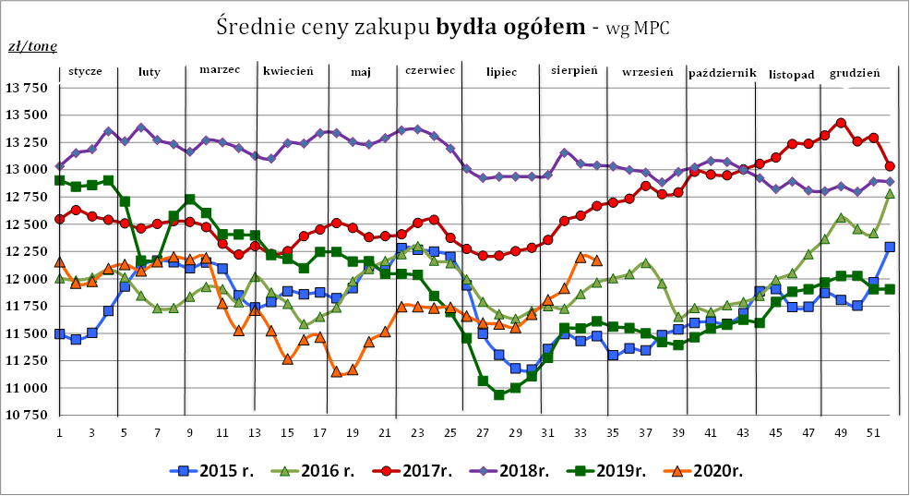
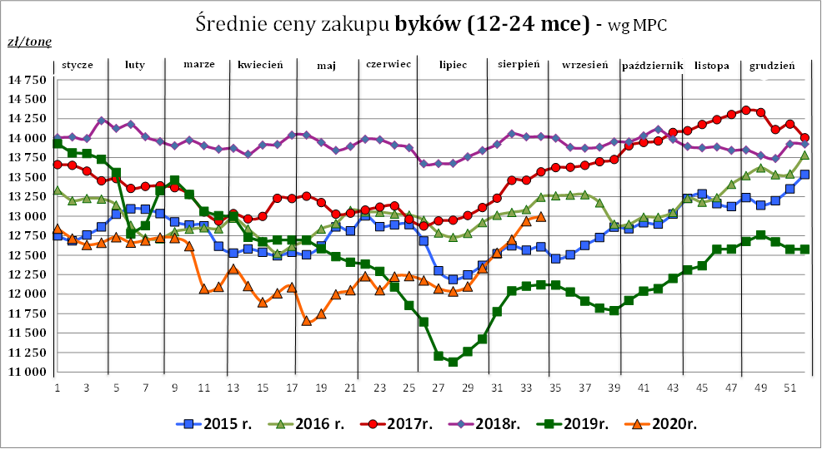

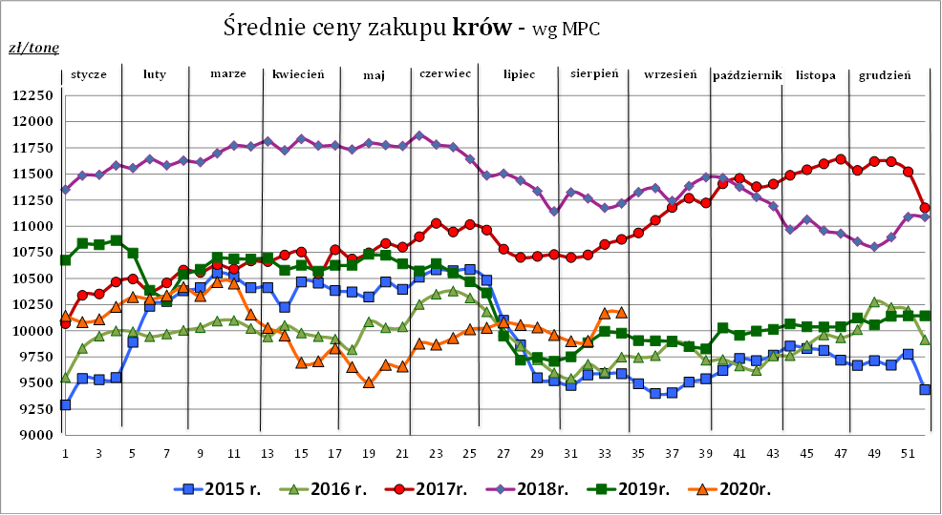

Źródło: Zintegrowany System Rolniczej Informacji Rynkowej (ZSRIR – MRiRW)

